Hoja1
 | SEMAFORO CAMINO REAL

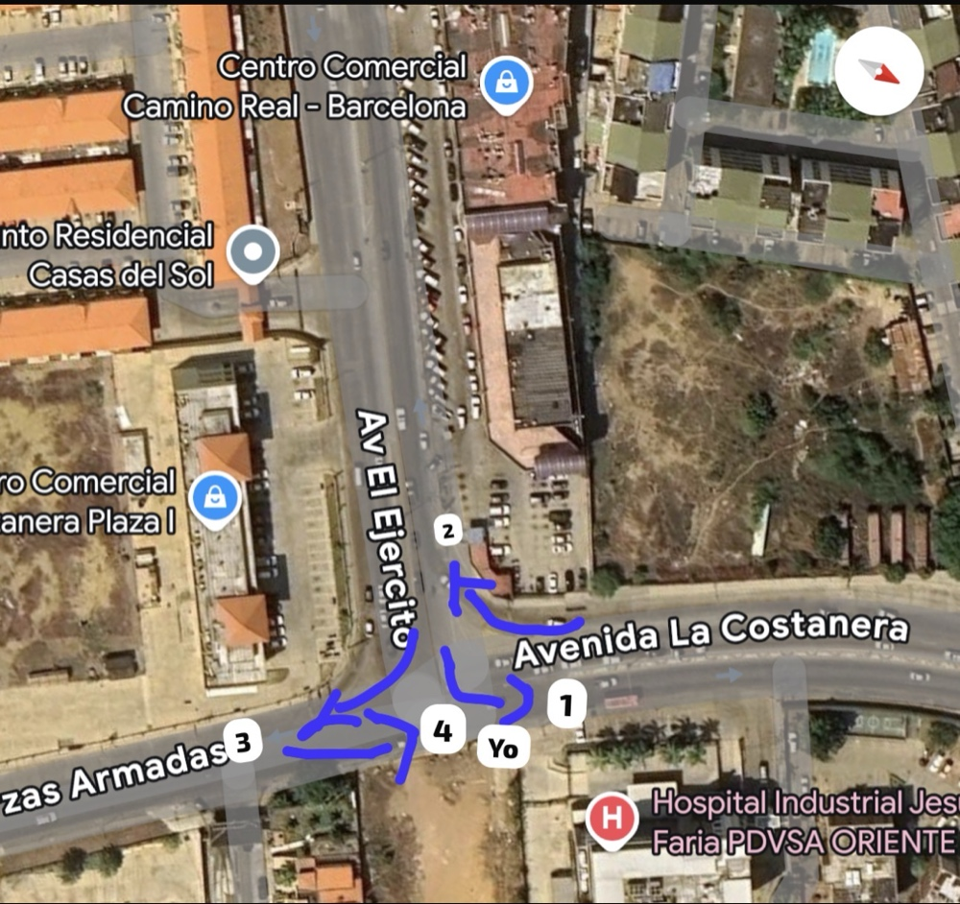
CONTEO DE DATOS PRIMARIOS (2 MINUTOS)

Movimiento | Livianos (Autos/SUVs) | Pesados (Camiones/Buses) | Motos | Total Segmento
Vía 1: Ejército---> Costanera | 18 | 2 | 12 | 32
Vía 2: Costanera---> Ejército | 14 | 1 | 8 | 23
Vía 3: Ejército---> FFAA | 9 | 0 | 5 | 14
Vía 4: FFAA---> Costanera | 11 | 3 | 7 | 21
TOTAL MUESTRA | 52 | 6 | 32 | 90

ESTIMACION DE FLUJO HORARIO

Vía / Movimiento | Livianos (veh/h) | Pesados (veh/h) | Motos (veh/h) | Total Vía (veh/h)
Vía 1: Ejército ---> Costanera | 540 | 60 | 360 | 960
Vía 2: Costanera ---> Ejército | 420 | 30 | 240 | 690
Vía 3: Ejército ---> FFAA | 270 | 0 | 150 | 420
Vía 4: FFAA ---> Costanera | 330 | 90 | 210 | 630
TOTAL INTERSECCIÓN | 1,560 | 180 | 960 | 2,700

 | INTERSECCION PUERTO GUAICA

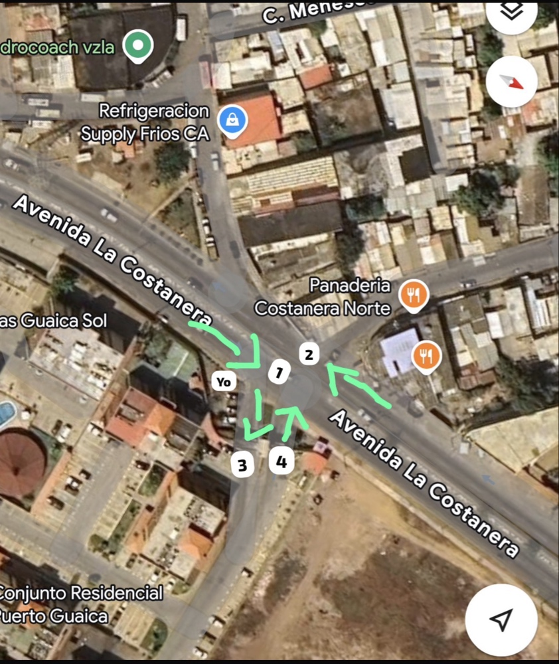
CONTEO DE DATOS PRIMARIOS (2 MINUTOS)

Movimiento | Livianos | Pesados | Motos | Giros en U (Maniobra Crítica) | Total
Vía 1: Costanera---> Lechería | 15 | 1 | 9 | 4 | 29
Vía 2: Hacia Camino Real | 12 | 2 | 6 | 2 | 22
Vía 3: Entrada Puerto Guaica | 4 | 0 | 2 | - | 6
Vía 4: Salida Puerto Guaica | 3 | 0 | 3 | - | 6
TOTAL MUESTRA | 34 | 3 | 20 | 6 | 63

ESTIMACION DE FLUJO HORARIO

Vía / Movimiento | Livianos (veh/h) | Pesados (veh/h) | Motos (veh/h) | Giros en U (veh/h) | Total Vía (veh/h)
Vía 1: Costanera---> Lechería | 450 | 30 | 270 | 120 | 870
Vía 2: Hacia Camino Real | 360 | 60 | 180 | 60 | 660
Vía 3: Entrada Puerto Guaica | 120 | 0 | 60 | 0 | 180
Vía 4: Salida Puerto Guaica | 90 | 0 | 90 | 0 | 180
TOTAL INTERSECCIÓN | 1,020 | 90 | 600 | 180 | 1,890

 | INTERSECCION BISSAU

CONTEO DE DATOS PRIMARIOS (2 MINUTOS)
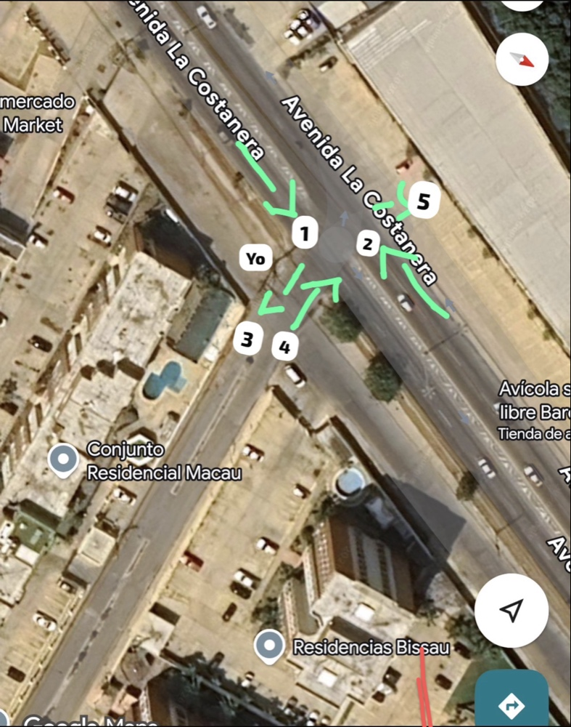
Movimiento | Livianos | Motos | Pesados | Total
Via 1: Costanera---> Lechería | 18 | 7 | 2 | 27
Via 2: Costanera---> Camino Real | 14 | 5 | 1 | 20
Via 3 y 4: Residenciales / CC | 6 | 3 | 0 | 9
Via 5: Entrada a Galpones | 4 | 2 | 1 | 7
Giros en U (Observados) | 3 | 5 | 0 | 8
TOTAL MUESTRA | 45 | 22 | 4 | 71

ESTIMACION DE FLUJO HORARIO

Movimiento | Livianos (veh/h) | Motos (veh/h) | Pesados (veh/h) | Total (veh/h)
La 1: Costanera---> Lechería | 540 | 210 | 60 | 810
La 2: Costanera---> Camino Real | 420 | 150 | 30 | 600
La 3 y 4: Entradas/Salidas CC | 180 | 90 | 0 | 270
La 5: Entrada a Galpones | 120 | 60 | 30 | 210
Giros en U (Estimados) | 90 | 150 | 0 | 240
TOTAL INTERSECCIÓN | 1,350 | 660 | 120 | 2,130

 | SEMAFORO COSTANERA (CC PAOS)

CONTEO DE DATOS PRIMARIOS (3 MINUTOS)
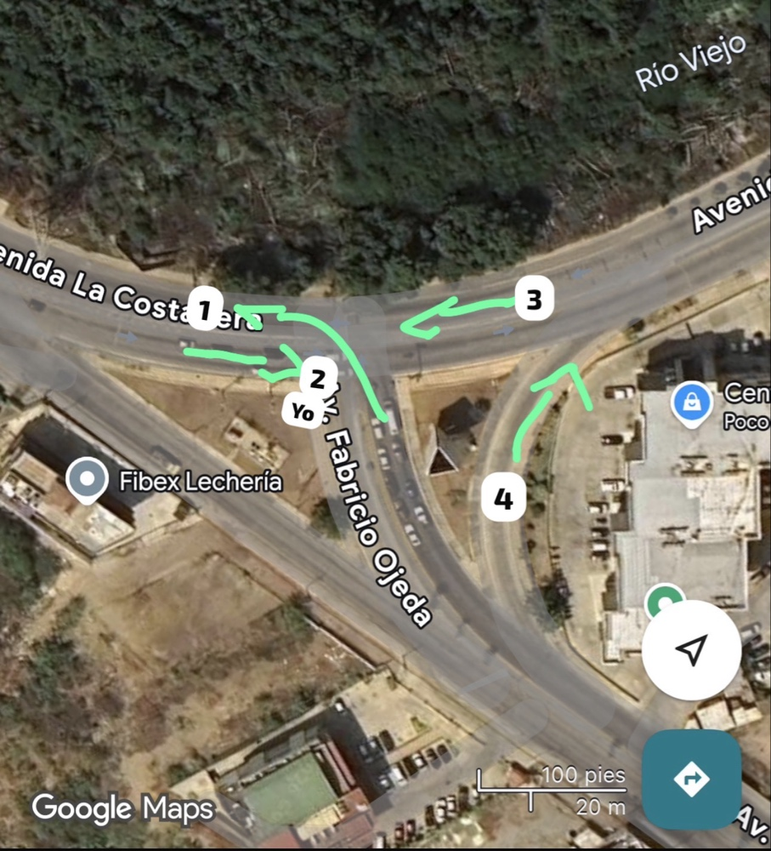
Movimiento | Livianos (Autos) | Motos | Pesados / Buses | Total (3 min)
1: Lechería---> Costanera | 23 | 8 | 1 | 32
2: Costanera--->Madre Vieja | 14 | 6 | 1 | 21
3: Madre Vieja---> Costanera | 13 | 5 | 2 | 20
4: Lechería---> Madre Vieja | 11 | 5 | 0 | 16
TOTAL MUESTRA | 61 | 24 | 4 | 89

ESTIMACION DE FLUJO HORARIO

Movimiento | Livianos (veh/h) | Motos (veh/h) | Pesados/Bus (veh/h) | Total (veh/h)
1: Lechería---> Costanera | 460 | 160 | 20 | 640
2: Costanera---> Madre Vieja | 280 | 120 | 20 | 420
3: Madre Vieja---> Costanera | 260 | 100 | 40 | 400
4: Lechería---> Madre Vieja | 220 | 100 | 0 | 320
TOTAL INTERSECCION | 1,220 | 480 | 80 | 1,780

 | INTERSECCION AV. RIO CON AV. FUERZAS ARMADAS (PERROKERO)

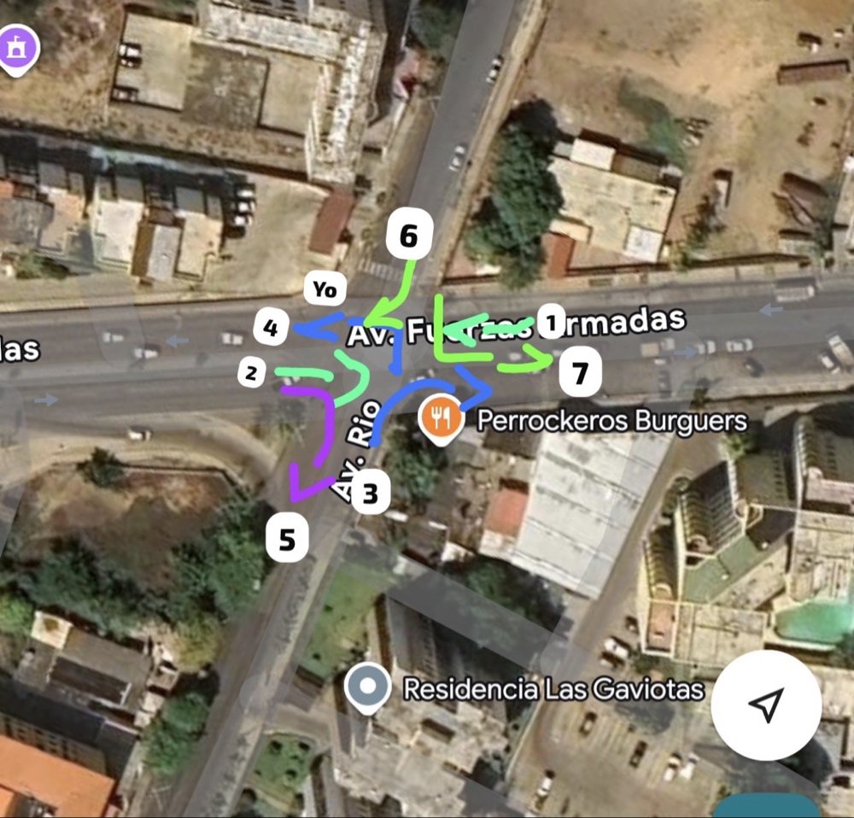
CONTEO DE DATOS PRIMARIOS (3 MINUTOS)

Descripción | Livianos | Motos | Pesados | Total (3 min)
Via 1:Fuerzas Armadas---> C. Real | 12 | 5 | 1 | 18
Via 2: C. Real---> Fuerzas Armadas | 9 | 4 | 0 | 13
Via 3: Av. Río---> Camino Real | 5 | 2 | 0 | 7
Via 4: Av. Río---> Fuerzas Armadas | 4 | 3 | 0 | 7
Via 5: Fuerzas Armadas---> Av. Río | 3 | 2 | 0 | 5
Via 6: Res.---> Fuerzas Armadas | 2 | 2 | 0 | 4
Via 7: Res. ---> Camino Real | 1 | 1 | 0 | 2
Via 8: Res. ---> Av. Río | 1 | 0 | 0 | 1
Via 9: Camino Real---> Av. Río | 2 | 1 | 0 | 3
TOTAL MUESTRA | 39 | 20 | 1 | 60

ESTIMACION DE FLUJO HORARIO

Movimiento / Descripción | Livianos (veh/h) | Motos (veh/h) | Pesados (veh/h) | Total (veh/h)
Vía 1: Fuerzas Armadas ---> C. Real | 240 | 100 | 20 | 360
Vía 2: C. Real---> Fuerzas Armadas | 180 | 80 | 0 | 260
Vía 3: Av. Río ---> Camino Real | 100 | 40 | 0 | 140
Vía 4: Av. Río ---> Fuerzas Armadas | 80 | 60 | 0 | 140
Vía 5: Fuerzas Armadas---> Av. Río | 60 | 40 | 0 | 100
Vía 6: Res. --->Fuerzas Armadas | 40 | 40 | 0 | 80
Vía 7: Res. ---> Camino Real | 20 | 20 | 0 | 40
Vía 8: Res. ---> Av. Río | 20 | 0 | 0 | 20
Vía 9: Camino Real ---> Av. Río | 40 | 20 | 0 | 60
TOTAL INTERSECCIÓN | 780 | 400 | 20 | 1,200

 | RED VIAL AV COSTANERA-PERROKEROS
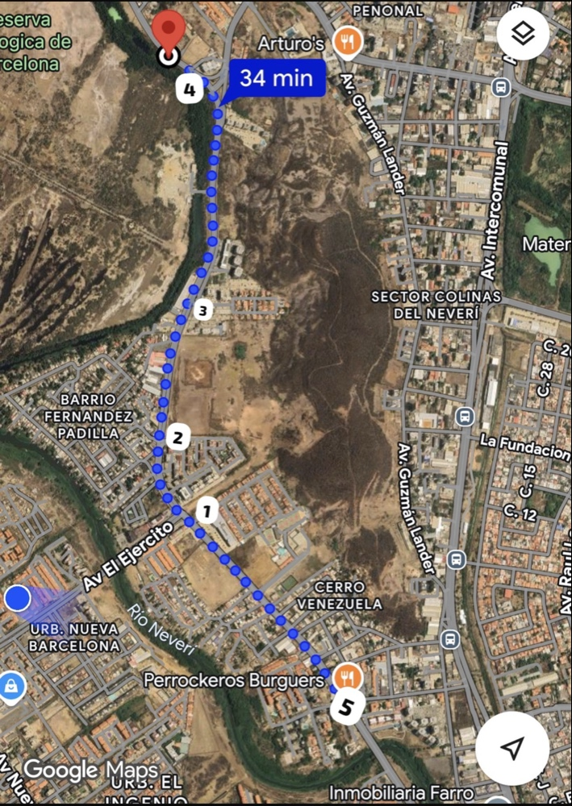
FLUJO VEHICULAR TOTAL

Sección / Intersección | Flujo Total (veh/h) | Composición / Importancia
Semaforo Camino Real | 2,700 | Nodo principal de descarga.
Puerto Guaica | 2,220 | Zona de paradas (bs_0, bs_1) y alta densidad.
Bissau (Av. Río) | 2,130 | Flujo alto (71 veh cada 2 min). Punto de carga lateral.
El Paos (Costanera) | 1,780 | Distribución hacia Lechería y Madre Vieja.
Perrokero (FFAA/Río) | 1,200 | Entrada de soporte a la red.

